WSI Feature Kinderarmut


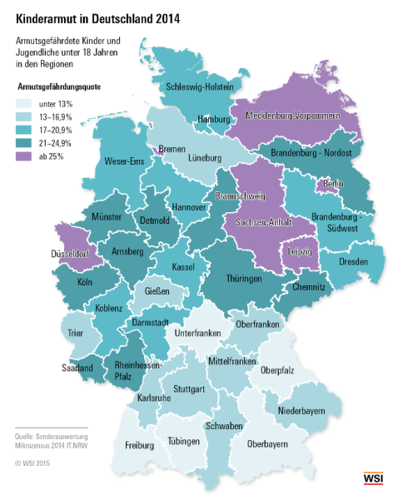

Dr. Eric Seils

Kinderarmut in Deutschland

Daten:
Armutsgefährdungsquoten der Kinder unter 18 Jahren, NUTS II-Regionen
Armutsgefährdete Kinder unter 18 Jahren (abs. Zahlen), NUTS II-Regionen
Armutsquoten von Familien nach Staatsangehörigkeit
Erstmalige Asylbewerber unter 18 Jahren nach Herkunftsland (Monatsdaten)
Leistungsempfänger im SGB II Kinder im Alter unter 18 Jahren nach Staatsangehörigkeit

www.wsi.de/verteilungsmonitor
Stand: | Januar 2016
Kontakt: | eric-seils [at] boeckler.de

